상품제안서
휴대용 수첩형 점착메모지 HS-130-09 | 상품코드: S05544

 |  |  |  |  |  |  | 02-713-8555 | www.synergygift.co.kr
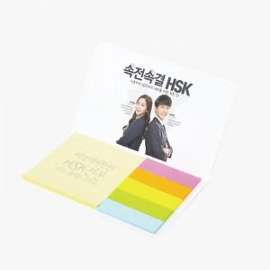 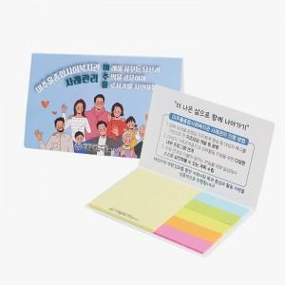

【상세/제작정보】 | <p><span style="font-size: 18pt;">표지컬러 내지먹1도 무료 (형광오색지 인쇄시 별도문의)</span></p>

【인쇄/포장옵션】 | 표지 풀칼라+내지 먹1도 / 포장불가능

【공급단가】 | 수량 | 1,000~ | 3,000~ | 5,000~ | 10,000~ | 30,000~
*VAT별도 | 20매 | 390원 | 360원 | 350원 | 320원 | 310원
 | 30매 | 480원 | 440원 | 430원 | 390원 | 380원
 | 50매 | 680원 | 630원 | 610원 | 570원 | 550원
 | 100매 | 1,080원 | 1,000원 | 970원 | 910원 | 880원

【상품 URL】 | https://www.synergygift.co.kr:443/src/goods_detail.php?gdno=17697

